Q1G1
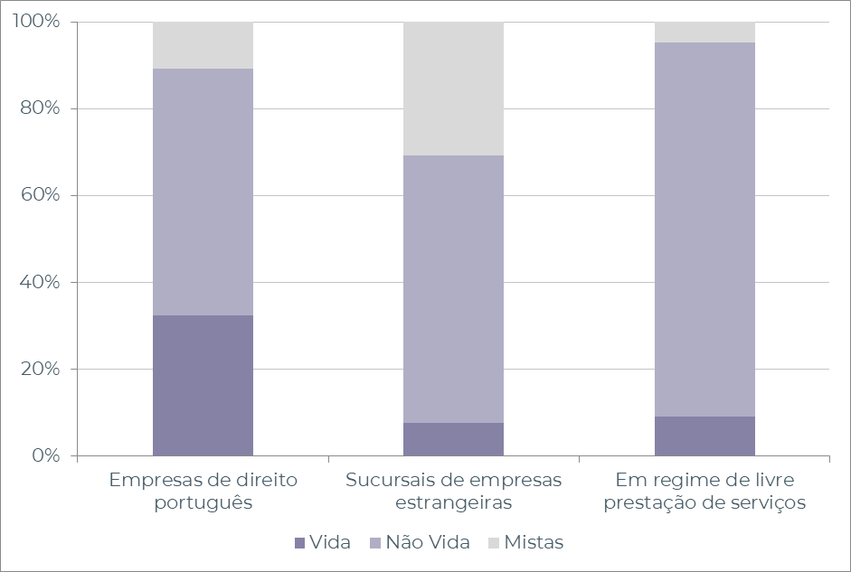
Quadro 1 - Número de empresas de seguros a operar em Portugal

2023 | Vida | Não Vida | Mistas | Total
Em regime de estabelecimento | 14 | 37 | 12 | 63
Empresas de seguros de direito português | 12 | 21 | 4 | 37
Empresas de seguros | 12 | 19 | 4 | 35
Empresas de resseguro | 0 | 1 | 0 | 1
Mútuas | 0 | 1 | 0 | 1
Sucursais de empresas de seguros estrangeiras | 2 | 16 | 8 | 26
Sediadas na União Europeia | 2 | 16 | 8 | 26
Sediadas noutros países | 0 | 0 | 0 | 0
Em regime de livre prestação de serviços | 49 | 468 | 26 | 543

Gráfico 1 - Distribuição percentual do número de empresas de seguros

Q2G2
Quadro 2 - Número de empresas de seguros, distribuído pelos grupos de ramos Não Vida

2023 | Empresas de seguros | Empresas de resseguro | Mútuas | Sucursais sediadas fora da UE
Acidentes e Doença | 19 | 1 | 1 | 0
Acidentes de Trabalho | 14 | 1 | 1 | 0
Doença | 18 | 1 | 0 | 0
Incêndio e Outros Danos | 15 | 1 | 1 | 0
Riscos Múltiplos Habitação | 13 | 1 | 1 | 0
Riscos Múltiplos Comerciantes | 11 | 1 | 0 | 0
Riscos Múltiplos Industrial | 9 | 1 | 0 | 0
Automóvel | 13 | 1 | 0 | 0
Marítimo e Transportes | 9 | 1 | 1 | 0
Aéreo | 5 | 1 | 0 | 0
Mercadorias Transportadas | 9 | 1 | 0 | 0
R. Civil Geral | 13 | 1 | 0 | 0
Diversos | 18 | 1 | 0 | 0
Crédito | 4 | 0 | 0 | 0
Caução | 10 | 1 | 0 | 0
Assistência | 12 | 0 | 0 | 0

Gráfico 2 - Delegações das empresas de seguros

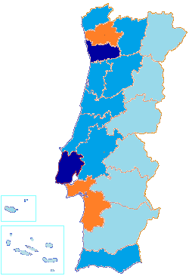

 |  | Menos de 30
 |  | Entre 30 e 60
 |  | Entre 60 e 90
 |  | Mais de 90

Q5G3G4
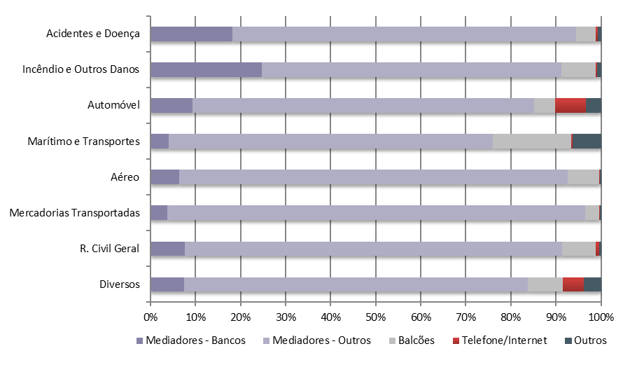
Quadro 5 - Distribuição dos prémios de seguro direto por canais de distribuição

2023 | Mediadores |  | Venda direta |  | Outros
 | Bancos | Outros | Balcões | Telefone / Internet
Vida (Excluindo PPR) | 89.6% | 8.8% | 1.5% | 0.1% | 0.0%
PPR | 81.6% | 16.6% | 1.6% | 0.1% | 0.0%
Acidentes e Doença | 18.2% | 76.3% | 4.3% | 0.5% | 0.7%
Acidentes de Trabalho | 7.3% | 88.0% | 3.7% | 0.2% | 0.8%
Doença | 24.7% | 69.1% | 4.9% | 0.7% | 0.7%
Incêndio e Outros Danos | 24.8% | 66.5% | 7.5% | 0.4% | 0.8%
Riscos Múltiplos | 26.3% | 65.5% | 7.0% | 0.5% | 0.8%
Automóvel | 9.3% | 75.9% | 4.6% | 6.8% | 3.4%
Marítimo e Transportes | 4.1% | 71.9% | 17.5% | 0.3% | 6.3%
Aéreo | 6.4% | 86.1% | 7.0% | 0.1% | 0.3%
Mercadorias Transportadas | 3.8% | 92.6% | 3.1% | 0.2% | 0.2%
R. Civil Geral | 7.6% | 83.8% | 7.3% | 0.9% | 0.3%
Diversos | 7.6% | 76.2% | 7.8% | 4.6% | 3.9%

Gráfico 3 - Canais de distribuição (Vida)

Gráfico 4 - Canais de distribuição (Ramos Não Vida)

Q8G5
Quadro 8 - Número de mediadores inscritos no final do exercício e respectivas remunerações

2023 | N.º Mediadores | Remunerações (milhares de euros)
Agente de Seguros | 10399 | 881517
Pessoas Singulares | 6659 | 78022
Pessoas Coletivas | 3740 | 803495
Corretor de Seguros | 69 | 217147
Pessoas Singulares | 0 | 0
Pessoas Coletivas | 69 | 217147
Mediador de Seguros a Título Acessório | 5 | 1359
Pessoas Singulares | 1 | 13
Pessoas Coletivas | 4 | 1347
Mediador de Resseguros | 16 | 69
Outros | - | 1442
Total Autorizados pela ASF | 10489 | 1,101,535
Mediadores Estrangeiros que notificaram a ASF | 3617 | 33446
Em regime de estabelecimento | 61 | -
Em regime de livre prestação de serviços | 3556 | -

Gráfico 5 - Mediadores, dispersão geográfica
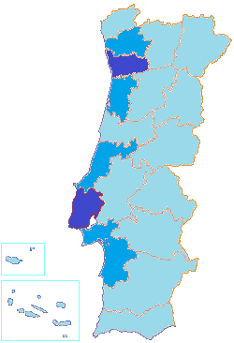

 |  | Menos de 500
 |  | Entre 500 e 1 000
 |  | Entre 1 000 e 1 500
 |  | Mais de 1 500

Q64,G6
Gráfico 6 - Parque Automóvel seguro, concentração por distrito

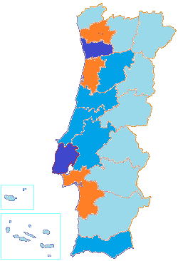

 |  |  |  |  | Menos de 250 000
 |  |  |  |  | Entre 250 000 e 500 000
 |  |  |  |  | Entre 500 000 e 1 000 000
 |  |  |  |  | Mais de 1 000 000

Quadro 64 - Parque Automóvel seguro, por categoria de veículo e ano de construção
210000 | -1 Ano | 1 Ano | 2 Anos | 3 Anos | 4 Anos | Entre 5 a 10 anos | Mais de 10 anos
Categoria | Ano de construção
 | 2023 | 2022 | 2021 | 2020 | 2019 | Entre 5 e 10 anos | Mais de 10 anos
Agrícolas | 1.5% | 1.9% | 2.0% | 1.8% | 1.9% | 9.9% | 81.0%
Ciclomotor | 0.8% | 0.8% | 0.8% | 0.7% | 0.8% | 4.7% | 91.5%
Ligeiros | 2.9% | 2.4% | 2.5% | 2.5% | 3.8% | 22.0% | 64.0%
Máquinas Industriais | 5.0% | 5.2% | 5.4% | 5.7% | 7.0% | 31.2% | 40.5%
Motociclos | 7.4% | 6.5% | 5.9% | 5.1% | 5.4% | 21.1% | 48.6%
Triciclo | 6.9% | 8.4% | 11.2% | 7.7% | 7.1% | 26.0% | 32.7%
Quadriciclo | 4.4% | 4.7% | 3.5% | 2.4% | 2.9% | 13.5% | 68.6%
Outros Veículos | 5.7% | 3.8% | 3.2% | 5.0% | 4.1% | 17.9% | 60.3%
Pesados | 4.8% | 4.5% | 3.7% | 3.0% | 3.6% | 20.9% | 59.5%
Reboques | 2.2% | 2.5% | 2.5% | 2.2% | 2.5% | 14.1% | 74.1%

Q73,74,G7
Quadro 73 - Investimentos das empresas de seguros
 |  |  |  | (milhares de euros)
2023 | Vida | Não Vida | Não afetos | Total

Títulos da Dívida Pública | 15653901 | 2464680 | 792461 | 18911043
Obrigações de entidades privadas e PC | 10686519 | 2400546 | 225750 | 13312815
Ações e Títulos de participação | 1676757 | 1315018 | 1474221 | 4465995
UP em Fundos de Investimento | 9960763 | 846937 | 35754 | 10843455
Terrenos e Edifícios | 259166 | 165576 | 159446 | 584189
Dep. remunerados, CD, MMI | 135526 | 39491 | 187505 | 362522
Caixa e disp. à vista não remuneradas | 730580 | 121204 | 354331 | 1206115
Derivados | 303902 | 9901 | -263347 | 50456
Empréstimos | 447475 | 88503 | 151448 | 687425
Outros ativos aceites | -54599 | 247688 | 19279 | 212369
Total | 39799991 | 7699544 | 3136847 | 50636382

Gráfico 7 - Dispersão dos investimentos por classe de ativos

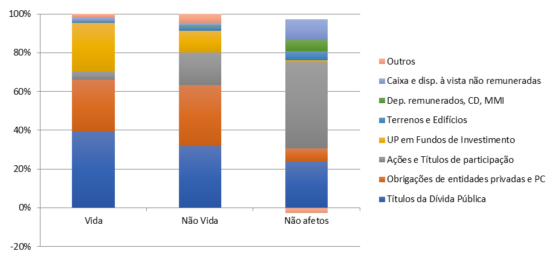

Quadro 74 - Rendibilidade dos investimentos
 |  |  |  | (milhares de euros)
Rendibilidade dos investimentos | Vida | Não Vida | Não afetos | Total

Valor médio dos investimentos | 40636225 | 7376930 | 3019676 | 51032832
Rendimentos | 707695 | 169019 | 64233 | 940947
Ganhos líquidos | -45015 | -2646 | 17615 | -30046
Imparidades | -20289 | 6261 | -5884 | -19912
Total | 682970 | 160112 | 87732 | 930814
Taxa de rendibilidade | 1.7% | 2.2% | 2.9% | 1.8%

